A
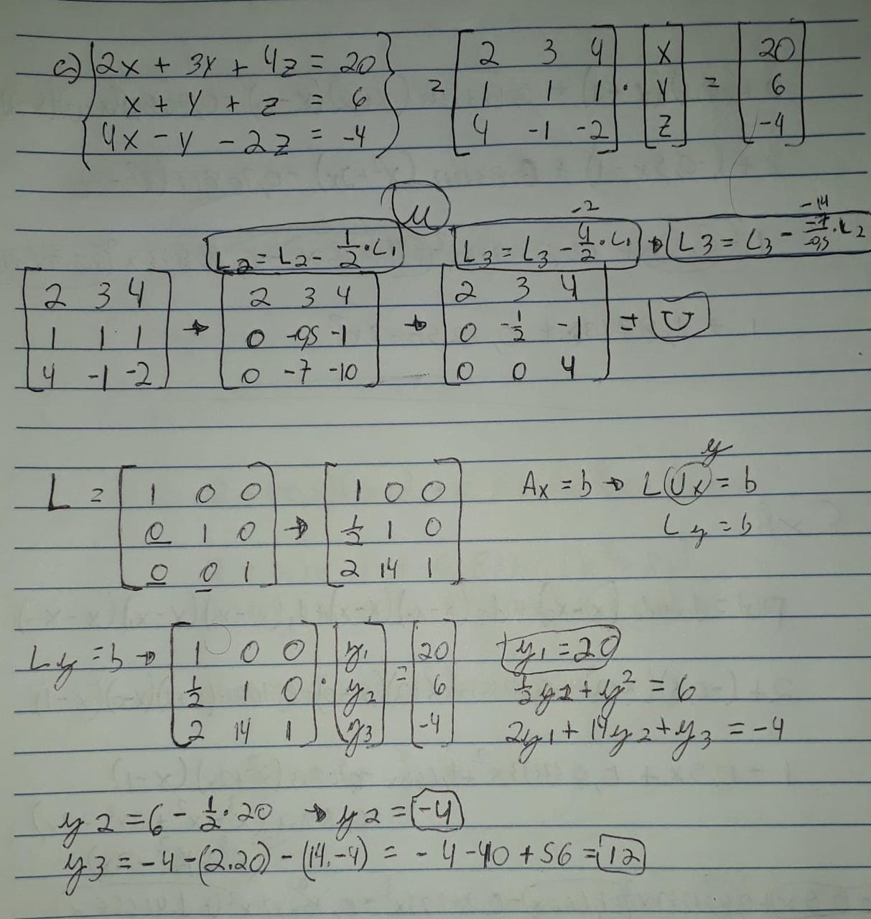
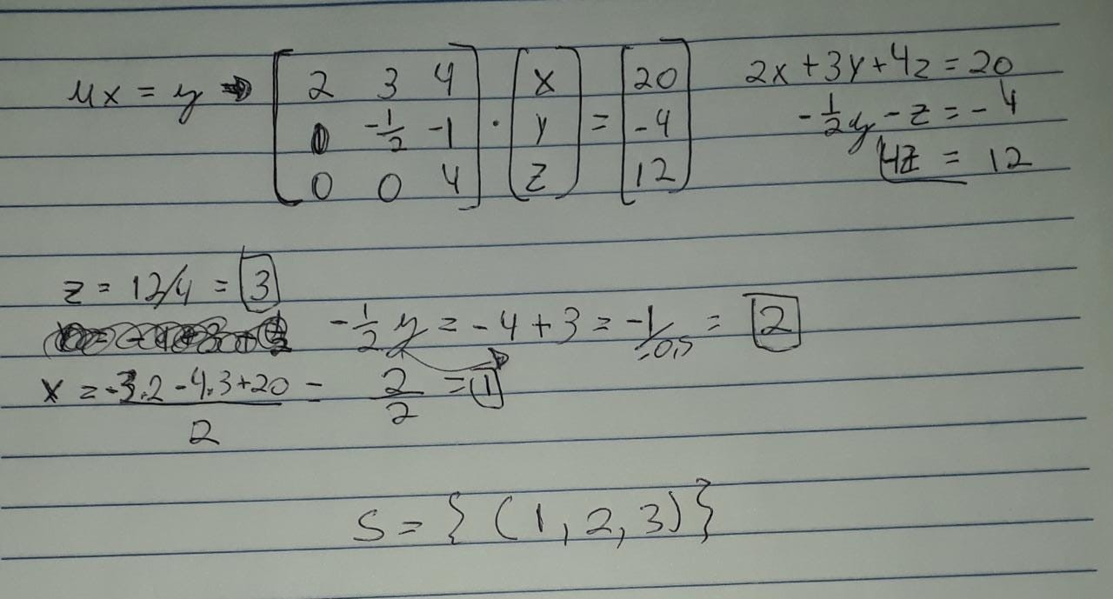
 | a |  | l |  |  | l |  |  | y | b
2 | 3 | 4 | 1 | 0 | 0 | 1 | 0 | 0 | y1 | 20 | y1 | 20
1 | 1 | 1 | 0.5 | 1 | 0 | 0.5 | 1 | 0 | y2 | 6 | y2 | -4
4 | -1 | -2 | 2 | 14 | 1 | 2 | 14 | 1 | y3 | -4 | y3 | 12

 | u" |  |  | u |  | u |  |  | x | y
2 | 3 | 4 | 2 | 3 | 4 | 2 | 3 | 4 | x | 20 | x | 1
0 | -0.5 | -1 | 0 | -0.5 | -1 | 0 | -0.5 | -1 | y | -4 | y | 2
0 | -7 | -10 | 0 | 0 | 4 | 0 | 0 | 4 | z | 12 | z | 3

B
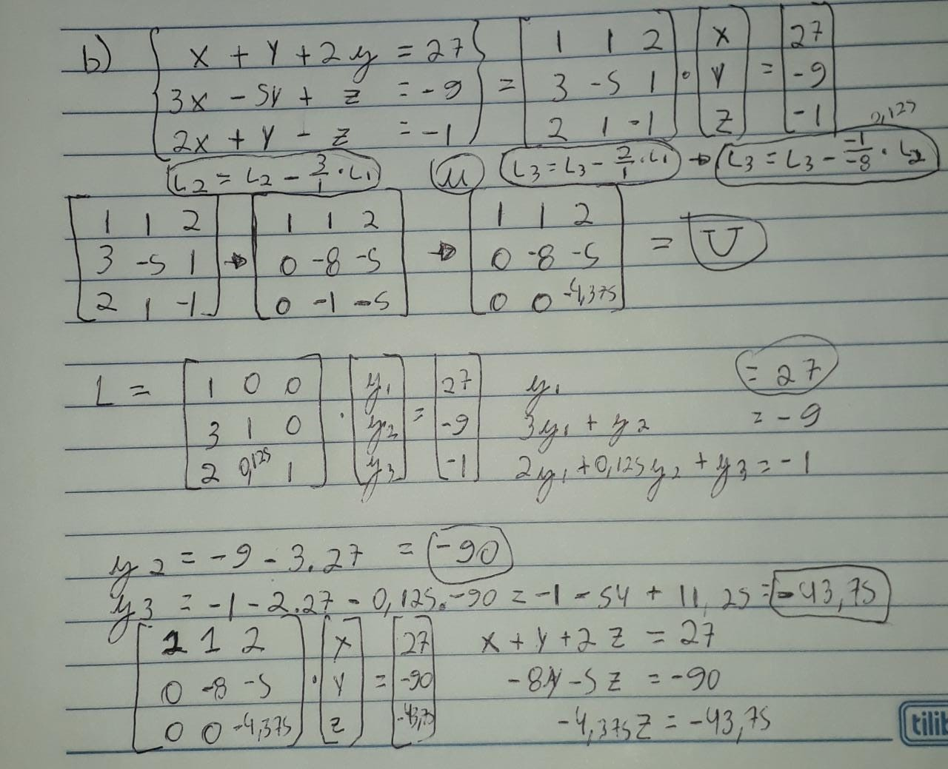
 | a |  |  | l |  |  | l |  | y | b
1 | 1 | 2 | 1 | 0 | 0 | 1 | 0 | 0 | y1 | 27 | y1 | 27
3 | -5 | 1 | 3 | 1 | 0 | 3 | 1 | 0 | y2 | -9 | y2 | -90
2 | 1 | -1 | 2 | 0.125 | 1 | 2 | 0.125 | 1 | y3 | -1 | y3 | -43.75

 | u" |  |  | u |  |  | u |  | x | y
1 | 1 | 2 | 1 | 1 | 2 | 1 | 1 | 2 | x | 27 | x | 2
0 | -8 | -5 | 0 | -8 | -5 | 0 | -8 | -5 | y | -90 | y | 5
0 | -1 | -5 | 0 | 0 | -4.375 | 0 | 0 | -4.375 | z | -43.75 | z | 10

